Estadísticas
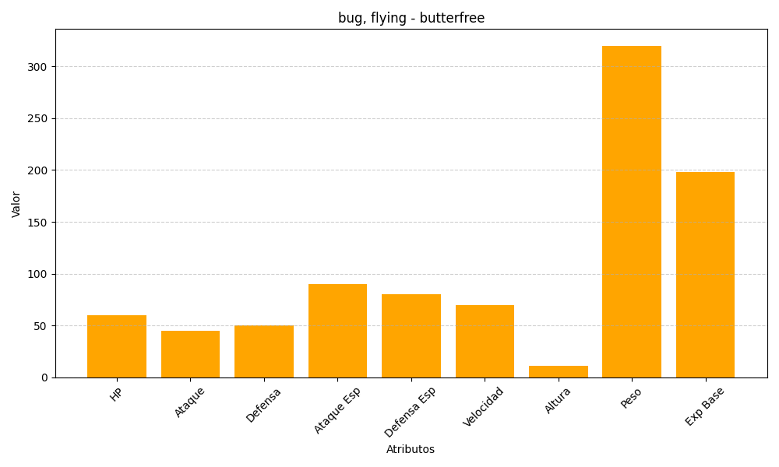
ID | Nombre | Tipo | HP | Ataque | Defensa | Ataque Especial | Defensa Especial | Velocidad | Altura | Peso | Experiencia Base
12 | butterfree | bug, flying | 60 | 45 | 50 | 90 | 80 | 70 | 11 | 320 | 198

